camp me erd
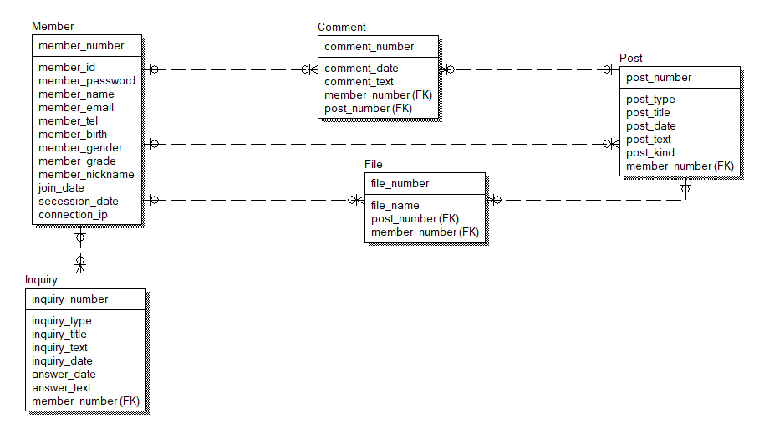
Member Table 명세서 |  |  |  |  | 회원 테이블
Column name | type | key | Desc | example | 회원번호(PK)
member_number | int | PK | 유저 고유 key 값 NOT NULL / AUTO INCREMENT | 1 | 회원 패스워드
member_passwrod | varchar |  | 유저 비밀번호 NOT NULL | pw1234 | 회원 이름
member_name | varchar |  | 유저 이름 NOT NULL | 홍길동 | 회원 이메일
member_email | varchar |  | 유저 이메일 NOT NULL | gildong@naver.com | 회원 전화번호
member_tel | varchar |  | 유저 연락처 NOT NULL | 010-1111-1111 | 회원 생년월일
member_birth | date |  | 유저 생년월일 NOT NULL | 1999-12-28 | 회원등급(1~3)
member_grade | int |  | 유저 등급 NOT NULL | 3(전체 관리자) | 회원 닉네임
member_nickname | varchar |  | 유저 닉네임 NOT NULL | 사이렌 | 회원가입 날짜
join_date | date |  | 회원가입 날짜 NOT NULL | 2022-01-02 | 회원탈퇴 날짜
secession_date | date |  | 회원탈퇴 날짜 NULL | 2022-01-02 | 마지막 접속 IP
connection_ip | varchar |  | 마지막 접속 IP NULL | 192.168.0.41

게시판 테이블 |  |  |  |  | 게시글 테이블
Column name | type | key | Desc | example | 게시판 번호(PK)
post_number | int | PK | 게시판 고유 key 값 NOT NULL / AUTO INCREMENT | 1 | 게시판 타입(1~2)
post_type | int |  | 게시판 타입 (공지사항/일반 게시글) (1or 2) | 1(공지사항) | 게시판 제목
post_title | varchar |  | 게시판 제목 NOT NULL | 재밌다~ | 게시판 작성일
post_date | date |  | 게시판 작성 일 NOT NULL | 2022-12-29 | 게시판 내용
post_text | text |  | 게시판 내용 NOT NULL | 오늘은 재밌었어요 | 게시판 종류
post_kind | int |  | 게시판 종류(1~4) NOT NULL | 1(자유게시판) | 회원 번호
member_number | int | FK | 유저 고유 key 값 | 1

댓글 테이블 |  |  |  |  | 댓글 테이블
Column name | type | key | Desc | example | 댓글 번호(PK)
comment_number | int | PK | 댓글 고유 key 값 NOT NULL / AUTO INCREMENT | 2 | 댓글 날짜
comment_date | date |  | 댓글 작성 날짜 NOT NULL | 2022-12-29 | 댓글 내용
comment_text | varchar |  | 댓글 작성 내용 NOT NULL | 잘 봤어요~ | 회원 번호(FK)
member_number | int | FK | 유저 고유 key 값 | 1 | 게시판 번호(FK)
post_number | int | FK | 게시판 고유 key 값 | 1

파일 테이블 |  |  |  |  | 파일 테이블
Column name | type | key | Desc | example | 파일 번호(PK)
file_number | int | PK | 파일 고유 key 값 NOT NULL | 1 | 파일 명
file_name | varchar |  | 파일 명 NOT NULL | photo | 게시판 번호(FK)
post_number | int | FK | 게시판 고유 key 값 | 1

==========================================================================================

// 캠프미 제외 , 캠핑온 사용 문의 테이블 |  |  |  |  | 문의 테이블
Column name | type | key | Desc | example | 문의 번호(PK)
inquiry_number | int | PK | 문의글 고유 key 값 NOT NULL / AUTO INCREMENT | 1 | 문의 종류
inqury_type | varchar |  | 문의글 종류(결제, 로그인, 회원가입 … 등등) | 문의글 종류 : 결제 | 문의 제목
inquiry_title | varchar |  | 문의글 제목 NOT NULL | 어떻게 해요 | 문의 내용
inquiry_text | text |  | 문의 내용 NOT NULL | 어떻게 함? | 문의 날짜
inquiry_date | date |  | 문의글 작성 날짜 NOT NULL | 2022-12-30 | 회원번호(FK)
member_number | int | FK | 유저 고유 key 값 | 1 | 답변 내용
answer_date | date |  | 답변 일자 NULL | 2022-12-31 | 답변 일자
answer_text | text |  | 답변 내용 NULL | 이렇게 하시면 됨~

